Заказ
 |  | Заказ на изготовление металических изделий
 | Заказчик
 | Телефон | Доставка
 | Дата и счет

1 | 2 | 3 | 4 | 5 | 6 | 7 | 8 | 9 | 10 | 11 | 12 | 13 | 14 | 15 | 16 | 17 | 18 | 19 | 20 | 21
№ | Наименование производителя | Кол-во, ед. | Высота по коробке | Ширина по коробке | Открывание | Размер рабочей створки, мм | Окрас RAL | Наличник | Доводчик | Навес на рабочей створке, кол-во шт. | Навес на второй створке, кол-во шт. | Стекло на рабочей створке, кол-во | Стекло на второй створке, кол-во | Решетка на рабочей створке, кол-во | Решетка на второй створке, кол-во | Наличие фрамуги | Высота фрамуги, мм | Примечание (размер стёкол и решёток, если есть) (доп. информация по заказу) | № Шильды | Маркировка изделия
1 | Дверь ДП-01-ДЛ(EI60) | 1 | 2030 | 980 | правая |  | RAL 7035 | да | нет, подготовка | 2 | 2 |  |  |  |  |  |  | Наличник со стороны петель. Метал 1,2 мм. С порогом, замок с нажимной ручкой, цилиндровый механизм ключ-ключ. |  | Д-4
2 | Дверь ДП-01-ДЛ(EI60) | 1 | 2030 | 980 | правая |  | RAL 7035 | да | нет, подготовка | 2 | 2 |  |  |  |  |  |  | Наличник со стороны петель. Метал 1,2 мм. С порогом, замок с нажимной ручкой, цилиндровый механизм ключ-ключ. |  | Д-4
3 | Дверь ДП-01-ДЛ(EI60) | 1 | 2030 | 980 | правая |  | RAL 7035 | да | нет, подготовка | 2 | 2 |  |  |  |  |  |  | Наличник со стороны петель. Метал 1,2 мм. С порогом, замок с нажимной ручкой, цилиндровый механизм ключ-ключ. |  | Д-4
4 | Дверь ДП-01-ДЛ(EI60) | 1 | 2030 | 980 | правая |  | RAL 7035 | да | нет, подготовка | 2 | 2 |  |  |  |  |  |  | Наличник со стороны петель. Метал 1,2 мм. С порогом, замок с нажимной ручкой, цилиндровый механизм ключ-ключ. |  | Д-4
5 | Дверь ДП-01-ДЛ(EI60) | 1 | 2030 | 980 | правая |  | RAL 7035 | да | нет, подготовка | 2 | 2 |  |  |  |  |  |  | Наличник со стороны петель. Метал 1,2 мм. С порогом, замок с нажимной ручкой, цилиндровый механизм ключ-ключ. |  | Д-4
6 | Дверь ДП-01-ДЛ(EI60) | 1 | 2030 | 980 | правая |  | RAL 7035 | да | нет, подготовка | 2 | 2 |  |  |  |  |  |  | Наличник со стороны петель. Метал 1,2 мм. С порогом, замок с нажимной ручкой, цилиндровый механизм ключ-ключ. |  | Д-4
7 | Дверь ДП-01-ДЛ(EI60) | 1 | 2030 | 980 | правая |  | RAL 7035 | да | нет, подготовка | 2 | 2 |  |  |  |  |  |  | Наличник со стороны петель. Метал 1,2 мм. С порогом, замок с нажимной ручкой, цилиндровый механизм ключ-ключ. |  | Д-4
8 | Дверь ДП-01-ДЛ(EI60) | 1 | 2030 | 980 | правая |  | RAL 7035 | да | нет, подготовка | 2 | 2 |  |  |  |  |  |  | Наличник со стороны петель. Метал 1,2 мм. С порогом, замок с нажимной ручкой, цилиндровый механизм ключ-ключ. |  | Д-4
9 | Дверь ДП-01-ДЛ(EI60) | 1 | 2030 | 980 | правая |  | RAL 7035 | да | нет, подготовка | 2 | 2 |  |  |  |  |  |  | Наличник со стороны петель. Метал 1,2 мм. С порогом, замок с нажимной ручкой, цилиндровый механизм ключ-ключ. |  | Д-4
10 | Дверь ДП-01-ДЛ(EI60) | 1 | 2030 | 980 | правая |  | RAL 7035 | да | нет, подготовка | 2 | 2 |  |  |  |  |  |  | Наличник со стороны петель. Метал 1,2 мм. С порогом, замок с нажимной ручкой, цилиндровый механизм ключ-ключ. |  | Д-4
11 | Дверь ДП-01-ДЛ(EI60) | 1 | 2030 | 980 | левая |  | RAL 7035 | да | нет, подготовка | 2 | 2 |  |  |  |  |  |  | Наличник со стороны петель. Метал 1,2 мм. С порогом, замок с нажимной ручкой, цилиндровый механизм ключ-ключ. |  | Д-4Л
12 | Дверь ДП-01-ДЛ(EI60) | 1 | 2030 | 980 | левая |  | RAL 7035 | да | нет, подготовка | 2 | 2 |  |  |  |  |  |  | Наличник со стороны петель. Метал 1,2 мм. С порогом, замок с нажимной ручкой, цилиндровый механизм ключ-ключ. |  | Д-4Л
13 | Дверь ДП-01-ДЛ(EI60) | 1 | 2030 | 1080 | левая |  | RAL 7035 | да | нет, подготовка | 3 | 3 |  |  |  |  |  |  | Наличник со стороны петель. Метал 1,2 мм. С порогом, замок с нажимной ручкой, цилиндровый механизм ключ-ключ. |  | Д-7Л
14 | Дверь ДП-01-ДЛ(EI60) | 1 | 2030 | 980 | левая |  | RAL 7035 | да | нет, подготовка | 2 | 2 |  |  |  |  |  |  | Наличник со стороны петель. Метал 1,2 мм. С порогом, замок с нажимной ручкой, цилиндровый механизм ключ-ключ. |  | Д-4Л
 | 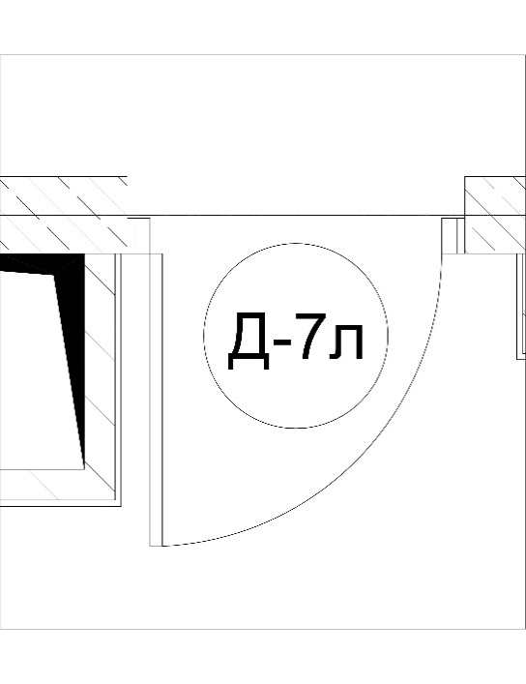 | 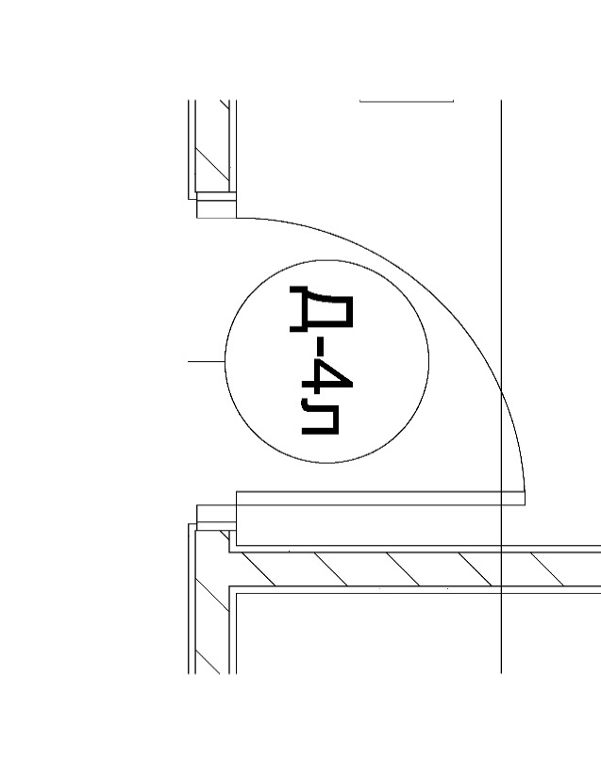 |  |  |  |  |  | 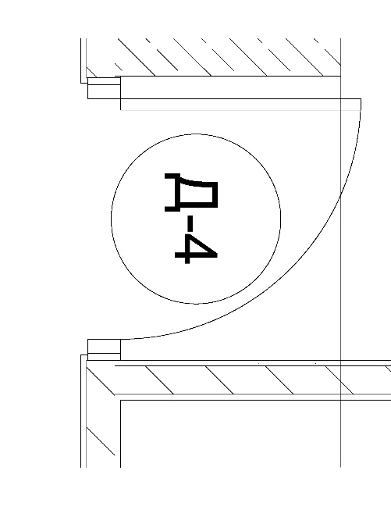

 | Зказчик: | ___________________________________/_____________________________
 |  |  |  |  |  | М.П.

